UPWINDc0.5 (4)
u | 1
delx | 0.2
C | 0.25
delt | 0.05

 | x/t | 0 | 0.2 | 0.4 | 0.6 | 0.8 | 1 | 1.2 | 1.4 | 1.6 | 1.8 | 2 | 2.2 | 2.4 | 2.6 | 2.8 | 3 | 3.2 | 3.4 | 3.6 | 3.8 | 4
 | 0 | 0 | 0.25 | 0.5 | 0.75 | 1 | 0.75 | 0.5 | 0.25 | 0 | 0 | 0 | 0 | 0 | 0 | 0 | 0 | 0 | 0 | 0 | 0 | 1
 | 0.05 | 0 | 0 | 0.25 | 0.5 | 0.75 | 1 | 0.75 | 0.5 | 0.25 | 0 | 0 | 0 | 0 | 0 | 0 | 0 | 0 | 0 | 0 | 0 | 0
 | 0.1 | 0 | 0 | 0 | 0.25 | 0.5 | 0.75 | 1 | 0.75 | 0.5 | 0.25 | 0 | 0 | 0 | 0 | 0 | 0 | 0 | 0 | 0 | 0 | 0
 | 0.15 | 0 | 0 | 0 | 0 | 0.25 | 0.5 | 0.75 | 1 | 0.75 | 0.5 | 0.25 | 0 | 0 | 0 | 0 | 0 | 0 | 0 | 0 | 0 | 0
 | 0.2 | 0 | 0 | 0 | 0 | 0 | 0.25 | 0.5 | 0.75 | 1 | 0.75 | 0.5 | 0.25 | 0 | 0 | 0 | 0 | 0 | 0 | 0 | 0 | 0
 | 0.25 | 0 | 0 | 0 | 0 | 0 | 0 | 0.25 | 0.5 | 0.75 | 1 | 0.75 | 0.5 | 0.25 | 0 | 0 | 0 | 0 | 0 | 0 | 0 | 0
 | 0.3 | 0 | 0 | 0 | 0 | 0 | 0 | 0 | 0.25 | 0.5 | 0.75 | 1 | 0.75 | 0.5 | 0.25 | 0 | 0 | 0 | 0 | 0 | 0 | 0
 | 0.35 | 0 | 0 | 0 | 0 | 0 | 0 | 0 | 0 | 0.25 | 0.5 | 0.75 | 1 | 0.75 | 0.5 | 0.25 | 0 | 0 | 0 | 0 | 0 | 0
 | 0.4 | 0 | 0 | 0 | 0 | 0 | 0 | 0 | 0 | 0 | 0.25 | 0.5 | 0.75 | 1 | 0.75 | 0.5 | 0.25 | 0 | 0 | 0 | 0 | 0
 | 0.45 | 0 | 0 | 0 | 0 | 0 | 0 | 0 | 0 | 0 | 0 | 0.25 | 0.5 | 0.75 | 1 | 0.75 | 0.5 | 0.25 | 0 | 0 | 0 | 0
 | 0.5 | 0 | 0 | 0 | 0 | 0 | 0 | 0 | 0 | 0 | 0 | 0 | 0.25 | 0.5 | 0.75 | 1 | 0.75 | 0.5 | 0.25 | 0 | 0 | 0
 | 0.55 | 0 | 0 | 0 | 0 | 0 | 0 | 0 | 0 | 0 | 0 | 0 | 0 | 0.25 | 0.5 | 0.75 | 1 | 0.75 | 0.5 | 0.25 | 0 | 0
 | 0.6 | 0 | 0 | 0 | 0 | 0 | 0 | 0 | 0 | 0 | 0 | 0 | 0 | 0 | 0.25 | 0.5 | 0.75 | 1 | 0.75 | 0.5 | 0.25 | 0
 | 0.65 | 0 | 0 | 0 | 0 | 0 | 0 | 0 | 0 | 0 | 0 | 0 | 0 | 0 | 0 | 0.25 | 0.5 | 0.75 | 1 | 0.75 | 0.5 | 0.25
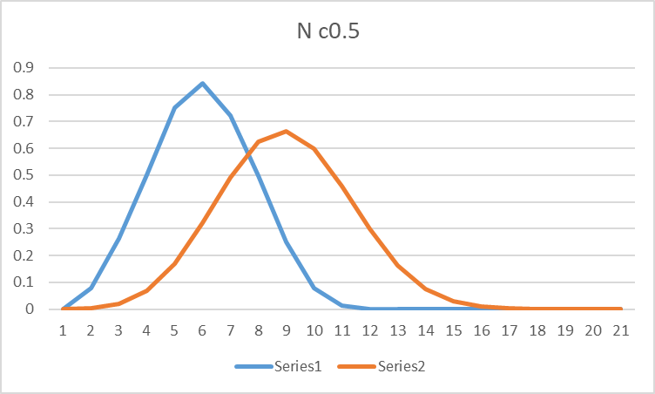
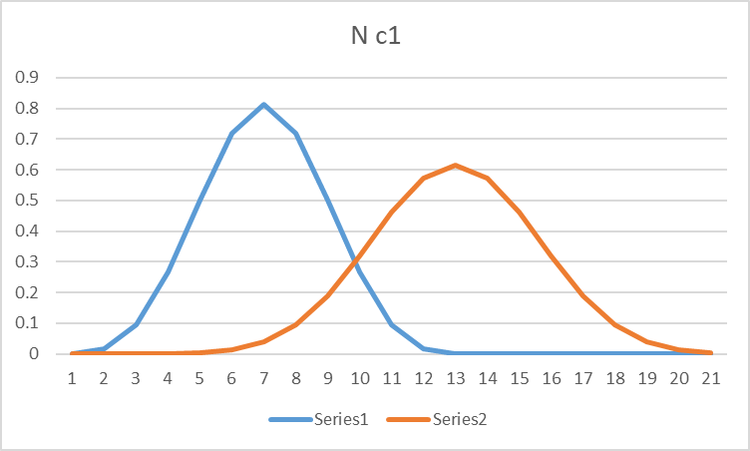
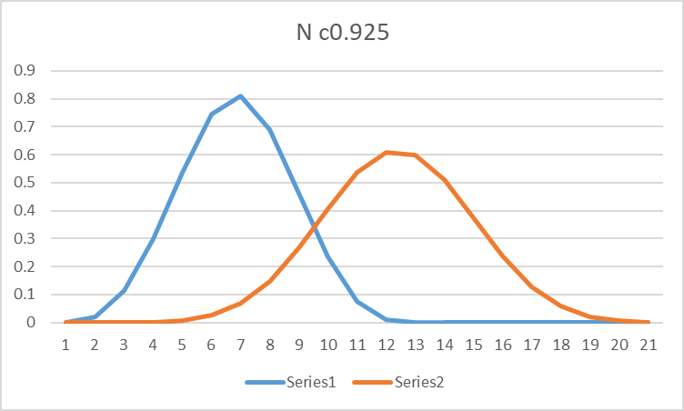
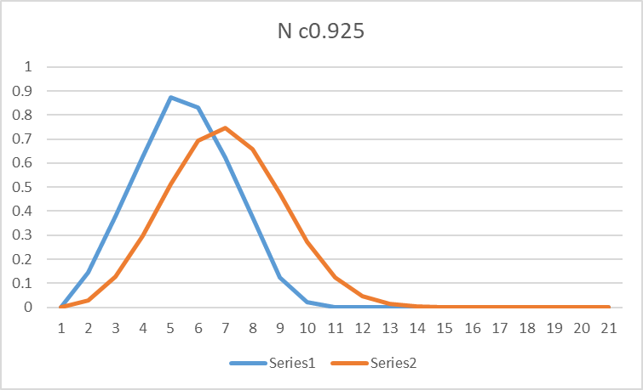
 | 0.7 | 0 | 0 | 0 | 0 | 0 | 0 | 0 | 0 | 0 | 0 | 0 | 0 | 0 | 0 | 0 | 0.25 | 0.5 | 0.75 | 1 | 0.75 | 0.5
 | 0.75 | 0 | 0 | 0 | 0 | 0 | 0 | 0 | 0 | 0 | 0 | 0 | 0 | 0 | 0 | 0 | 0 | 0.25 | 0.5 | 0.75 | 1 | 0.75
 | 0.8 | 0 | 0 | 0 | 0 | 0 | 0 | 0 | 0 | 0 | 0 | 0 | 0 | 0 | 0 | 0 | 0 | 0 | 0.25 | 0.5 | 0.75 | 1
 | 0.85 | 0 | 0 | 0 | 0 | 0 | 0 | 0 | 0 | 0 | 0 | 0 | 0 | 0 | 0 | 0 | 0 | 0 | 0 | 0.25 | 0.5 | 0.75
 | 0.9 | 0 | 0 | 0 | 0 | 0 | 0 | 0 | 0 | 0 | 0 | 0 | 0 | 0 | 0 | 0 | 0 | 0 | 0 | 0 | 0.25 | 0.5
 | 0.95 | 0 | 0 | 0 | 0 | 0 | 0 | 0 | 0 | 0 | 0 | 0 | 0 | 0 | 0 | 0 | 0 | 0 | 0 | 0 | 0 | 0.25
 | 1 | 0 | 0 | 0 | 0 | 0 | 0 | 0 | 0 | 0 | 0 | 0 | 0 | 0 | 0 | 0 | 0 | 0 | 0 | 0 | 0 | 0
 | 1.05 | 0 | 0 | 0 | 0 | 0 | 0 | 0 | 0 | 0 | 0 | 0 | 0 | 0 | 0 | 0 | 0 | 0 | 0 | 0 | 0 | 0
 | 1.1 | 0 | 0 | 0 | 0 | 0 | 0 | 0 | 0 | 0 | 0 | 0 | 0 | 0 | 0 | 0 | 0 | 0 | 0 | 0 | 0 | 0

 | x/t | 0 | 0.2 | 0.4 | 0.6 | 0.8 | 1 | 1.2 | 1.4 | 1.6 | 1.8 | 2 | 2.2 | 2.4 | 2.6 | 2.8 | 3 | 3.2 | 3.4 | 3.6 | 3.8 | 4
 | 0 | 0 | 0.25 | 0.5 | 0.75 | 1 | 0.75 | 0.5 | 0.25 | 0 | 0 | 0 | 0 | 0 | 0 | 0 | 0 | 0 | 0 | 0 | 0 | 0
 | 0.05 | 0 | 0.21875 | 0.46875 | 0.71875 | 0.96875 | 0.78125 | 0.53125 | 0.28125 | 0.03125 | 0 | 0 | 0 | 0 | 0 | 0 | 0 | 0 | 0 | 0 | 0 | 0
 | 0.1 | 0 | 0.19140625 | 0.4375 | 0.6875 | 0.9375 | 0.8046875 | 0.5625 | 0.3125 | 0.0625 | 0.00390625 | 0 | 0 | 0 | 0 | 0 | 0 | 0 | 0 | 0 | 0 | 0
 | 0.15 | 0 | 0.16748046875 | 0.40673828125 | 0.65625 | 0.90625 | 0.8212890625 | 0.5927734375 | 0.34375 | 0.09375 | 0.01123046875 | 0.00048828125 | 0 | 0 | 0 | 0 | 0 | 0 | 0 | 0 | 0 | 0
 | 0.2 | 0 | 0.14654541016 | 0.37683105469 | 0.62506103516 | 0.875 | 0.83190917969 | 0.62133789063 | 0.37487792969 | 0.125 | 0.021545410156 | 0.0018310546875 | 6.103515625E-05 | 0 | 0 | 0 | 0 | 0 | 0 | 0 | 0 | 0
 | 0.25 | 0 | 0.12822723389 | 0.34804534912 | 0.5940322876 | 0.84375762939 | 0.83729553223 | 0.64765930176 | 0.4056854248 | 0.15623474121 | 0.034477233887 | 0.0042953491211 | 0.00028228759766 | 7.6293945313E-06 | 0 | 0 | 0 | 0 | 0 | 0 | 0 | 0
 | 0.3 | 0 | 0.11219882965 | 0.32056808472 | 0.56328392029 | 0.81254196167 | 0.83810329437 | 0.67136383057 | 0.43593215942 | 0.18741607666 | 0.049696922302 | 0.0080680847168 | 0.00078392028809 | 4.1961669922E-05 | 9.5367431641E-07 | 0 | 0 | 0 | 0 | 0 | 0 | 0
 | 0.35 | 0 | 0.098173975945 | 0.29452192783 | 0.53294444084 | 0.7813847065 | 0.83490812778 | 0.69220626354 | 0.46536111832 | 0.21848058701 | 0.066911816597 | 0.013271689415 | 0.0016944408417 | 0.00013470649719 | 6.0796737671E-06 | 1.1920928955E-07 | 0 | 0 | 0 | 0 | 0 | 0
 | 0.4 | 0 | 0.085902228951 | 0.26997843385 | 0.50314162672 | 0.75032967329 | 0.82821770012 | 0.71004399657 | 0.49371676147 | 0.24934065342 | 0.085857912898 | 0.019976705313 | 0.0031415969133 | 0.00032967329025 | 2.2158026695E-05 | 8.6426734924E-07 | 1.4901161194E-08 | 0 | 0 | 0 | 0 | 0
 | 0.45 | 0 | 0.075164450333 | 0.24696890824 | 0.47399622761 | 0.71943116747 | 0.81848169677 | 0.72481570952 | 0.52075766586 | 0.27988766693 | 0.10629325546 | 0.028211856261 | 0.0052459854633 | 0.00068116374314 | 6.059743464E-05 | 3.5259872675E-06 | 1.210719347E-07 | 1.8626451492E-09 | 0 | 0 | 0 | 0
 | 0.5 | 0 | 0.065768894041 | 0.225493351 | 0.44561781269 | 0.68875179999 | 0.80610038061 | 0.73652395792 | 0.54626492132 | 0.30999641679 | 0.1279925569 | 0.037972031161 | 0.008116719313 | 0.0012517664582 | 0.0001381682232 | 1.0659918189E-05 | 5.466863513E-07 | 1.6763806343E-08 | 2.3283064365E-10 | 0 | 0 | 0
 | 0.55 | 0 | 0.057547782286 | 0.20552779388 | 0.41810225497 | 0.65836005157 | 0.79143180803 | 0.74522101076 | 0.57004730089 | 0.33952997986 | 0.15074303938 | 0.049224596878 | 0.011848633294 | 0.002109885565 | 0.00027736800257 | 2.6598456316E-05 | 1.810840331E-06 | 8.3004124463E-08 | 2.2992026061E-09 | 2.9103830457E-11 | 0 | 0
 | 0.6 | 0 | 0.0503543095 | 0.18703029243 | 0.39153044734 | 0.628327827 | 0.77479783847 | 0.75099736042 | 0.59194401462 | 0.36834464499 | 0.17434140694 | 0.061914402191 | 0.016520628742 | 0.0033272290311 | 0.00050643269788 | 5.7944649598E-05 | 4.9092923291E-06 | 2.9898365028E-07 | 1.2387317838E-08 | 3.1286617741E-10 | 3.6379788071E-12 | 0
 | 0.65 | 0 | 0.044060020813 | 0.16994579456 | 0.36596792797 | 0.59872815454 | 0.75648908704 | 0.75397242017 | 0.61182568285 | 0.39629456619 | 0.1985918117 | 0.075967777785 | 0.022194850423 | 0.004976403995 | 0.00085903223953 | 0.00011400565563 | 1.1538711988E-05 | 8.7527223513E-07 | 4.8211859394E-08 | 1.822172635E-09 | 4.2291503632E-11 | 4.5474735089E-13
 | 0.7 | 0 | 0.038552518211 | 0.15421007284 | 0.3414651613 | 0.56963312622 | 0.73676897048 | 0.75428700353 | 0.62959402501 | 0.42323595577 | 0.22330465601 | 0.091295782024 | 0.028916466343 | 0.0071287097985 | 0.001373703709 | 0.00020713397862 | 2.4347079943E-05 | 2.2082022042E-06 | 1.5159440636E-07 | 7.6208834798E-09 | 2.6477664505E-10 | 5.6843418861E-12
 | 0.75 | 0 | 0.033733453435 | 0.13975287851 | 0.31805827524 | 0.5411121306 | 0.71587698994 | 0.7520972494 | 0.64518064733 | 0.44903071443 | 0.24829606848 | 0.10779689127 | 0.036713880803 | 0.0098521793666 | 0.0020930794702 | 0.00035295519491 | 4.7195442278E-05 | 4.9755619216E-06 | 4.0867038109E-07 | 2.561757384E-08 | 1.1842899994E-09 | 3.8070879782E-11
 | 0.8 | 0 | 0.029516771755 | 0.12650045038 | 0.29577010065 | 0.51323039868 | 0.69403138253 | 0.74756971697 | 0.65854522259 | 0.47354945604 | 0.27338789922 | 0.12535928842 | 0.045599257112 | 0.013209892046 | 0.0030629669572 | 0.00057047072932 | 8.5415411357E-05 | 1.0253046966E-05 | 9.7953182365E-07 | 7.3499174746E-08 | 4.2384504795E-09 | 1.8134826973E-10
 | 0.85 | 0 | 0.025827175286 | 0.11437749055 | 0.27461139437 | 0.48604786143 | 0.67143125955 | 0.74087742516 | 0.66967328439 | 0.49667392686 | 0.29840809383 | 0.14386286477 | 0.055569261026 | 0.017258562679 | 0.0043313325933 | 0.00088203275781 | 0.0001460473261 | 1.9648342515E-05 | 2.1387212165E-06 | 1.8675325586E-07 | 1.2896041013E-08 | 6.8848604595E-10
 | 0.9 | 0 | 0.022598778375 | 0.10330870114 | 0.25458215639 | 0.45961830305 | 0.64825833478 | 0.73219665446 | 0.67857380198 | 0.51829884655 | 0.32319132296 | 0.1631810184 | 0.066605961494 | 0.022047399973 | 0.0059472363541 | 0.0013131952372 | 0.00023804550507 | 3.5448215463E-05 | 4.3274238788E-06 | 4.3074925093E-07 | 3.4628192869E-08 | 2.2144304168E-09
 | 0.95 | 0 | 0.019773931078 | 0.093219960798 | 0.23567297448 | 0.43398878471 | 0.62467833081 | 0.7217043645 | 0.68527665854 | 0.53833321598 | 0.3475797634 | 0.18318230647 | 0.078677843608 | 0.027617220163 | 0.0079597568064 | 0.0018924503769 | 0.00037243922159 | 6.0772876664E-05 | 8.2175228269E-06 | 9.1783357942E-07 | 8.4143325127E-08 | 6.2661507233E-09
 | 1 | 0 | 0.017302189693 | 0.084039207083 | 0.21786634777 | 0.40919930844 | 0.60084213755 | 0.70957611029 | 0.68983012179 | 0.5567011463 | 0.37142394498 | 0.20373198859 | 0.091740901466 | 0.033999798094 | 0.010416939726 | 0.0026508636806 | 0.000562440616 | 9.9731169779E-05 | 1.4786942056E-05 | 1.8302947353E-06 | 1.8835460691E-07 | 1.6000797524E-08
 | 1.05 | 0 | 0.015139415982 | 0.075697079909 | 0.20113795519 | 0.38528268835 | 0.57688678391 | 0.6959843637 | 0.69229837035 | 0.57334226824 | 0.39458359514 | 0.22469348314 | 0.10573978736 | 0.041217436015 | 0.013364797022 | 0.0036216231862 | 0.00082349349907 | 0.00015756985056 | 2.5404970522E-05 | 3.4498756505E-06 | 3.9359712297E-07 | 3.7545023697E-08
 | 1.1 | 0 | 0.013246988984 | 0.068127371918 | 0.18545784578 | 0.36226459671 | 0.55293627197 | 0.68109716622 | 0.69275911952 | 0.588211781 | 0.41692842928 | 0.24592974714 | 0.12060899933 | 0.049282729933 | 0.016846376896 | 0.0048395199157 | 0.00117325971 | 0.00024081030662 | 4.1925580526E-05 | 6.1942625094E-06 | 7.7563193891E-07 | 8.2051536106E-08

UPWINDc1
u | 1
delx | 0.2
C | 0.25
delt | 0.05

 | x/t | 0 | 0.2 | 0.4 | 0.6 | 0.8 | 1 | 1.2 | 1.4 | 1.6 | 1.8 | 2 | 2.2 | 2.4 | 2.6 | 2.8 | 3 | 3.2 | 3.4 | 3.6 | 3.8 | 4
 | 0 | 0 | 0.25 | 0.5 | 0.75 | 1 | 0.75 | 0.5 | 0.25 | 0 | 0 | 0 | 0 | 0 | 0 | 0 | 0 | 0 | 0 | 0 | 0 | 1
 | 0.05 | 0 | 0 | 0.25 | 0.5 | 0.75 | 1 | 0.75 | 0.5 | 0.25 | 0 | 0 | 0 | 0 | 0 | 0 | 0 | 0 | 0 | 0 | 0 | 0
 | 0.1 | 0 | 0 | 0 | 0.25 | 0.5 | 0.75 | 1 | 0.75 | 0.5 | 0.25 | 0 | 0 | 0 | 0 | 0 | 0 | 0 | 0 | 0 | 0 | 0
 | 0.15 | 0 | 0 | 0 | 0 | 0.25 | 0.5 | 0.75 | 1 | 0.75 | 0.5 | 0.25 | 0 | 0 | 0 | 0 | 0 | 0 | 0 | 0 | 0 | 0
 | 0.2 | 0 | 0 | 0 | 0 | 0 | 0.25 | 0.5 | 0.75 | 1 | 0.75 | 0.5 | 0.25 | 0 | 0 | 0 | 0 | 0 | 0 | 0 | 0 | 0
 | 0.25 | 0 | 0 | 0 | 0 | 0 | 0 | 0.25 | 0.5 | 0.75 | 1 | 0.75 | 0.5 | 0.25 | 0 | 0 | 0 | 0 | 0 | 0 | 0 | 0
 | 0.3 | 0 | 0 | 0 | 0 | 0 | 0 | 0 | 0.25 | 0.5 | 0.75 | 1 | 0.75 | 0.5 | 0.25 | 0 | 0 | 0 | 0 | 0 | 0 | 0
 | 0.35 | 0 | 0 | 0 | 0 | 0 | 0 | 0 | 0 | 0.25 | 0.5 | 0.75 | 1 | 0.75 | 0.5 | 0.25 | 0 | 0 | 0 | 0 | 0 | 0
 | 0.4 | 0 | 0 | 0 | 0 | 0 | 0 | 0 | 0 | 0 | 0.25 | 0.5 | 0.75 | 1 | 0.75 | 0.5 | 0.25 | 0 | 0 | 0 | 0 | 0
 | 0.45 | 0 | 0 | 0 | 0 | 0 | 0 | 0 | 0 | 0 | 0 | 0.25 | 0.5 | 0.75 | 1 | 0.75 | 0.5 | 0.25 | 0 | 0 | 0 | 0
 | 0.5 | 0 | 0 | 0 | 0 | 0 | 0 | 0 | 0 | 0 | 0 | 0 | 0.25 | 0.5 | 0.75 | 1 | 0.75 | 0.5 | 0.25 | 0 | 0 | 0
 | 0.55 | 0 | 0 | 0 | 0 | 0 | 0 | 0 | 0 | 0 | 0 | 0 | 0 | 0.25 | 0.5 | 0.75 | 1 | 0.75 | 0.5 | 0.25 | 0 | 0
 | 0.6 | 0 | 0 | 0 | 0 | 0 | 0 | 0 | 0 | 0 | 0 | 0 | 0 | 0 | 0.25 | 0.5 | 0.75 | 1 | 0.75 | 0.5 | 0.25 | 0
 | 0.65 | 0 | 0 | 0 | 0 | 0 | 0 | 0 | 0 | 0 | 0 | 0 | 0 | 0 | 0 | 0.25 | 0.5 | 0.75 | 1 | 0.75 | 0.5 | 0.25
 | 0.7 | 0 | 0 | 0 | 0 | 0 | 0 | 0 | 0 | 0 | 0 | 0 | 0 | 0 | 0 | 0 | 0.25 | 0.5 | 0.75 | 1 | 0.75 | 0.5
 | 0.75 | 0 | 0 | 0 | 0 | 0 | 0 | 0 | 0 | 0 | 0 | 0 | 0 | 0 | 0 | 0 | 0 | 0.25 | 0.5 | 0.75 | 1 | 0.75
 | 0.8 | 0 | 0 | 0 | 0 | 0 | 0 | 0 | 0 | 0 | 0 | 0 | 0 | 0 | 0 | 0 | 0 | 0 | 0.25 | 0.5 | 0.75 | 1
 | 0.85 | 0 | 0 | 0 | 0 | 0 | 0 | 0 | 0 | 0 | 0 | 0 | 0 | 0 | 0 | 0 | 0 | 0 | 0 | 0.25 | 0.5 | 0.75
 | 0.9 | 0 | 0 | 0 | 0 | 0 | 0 | 0 | 0 | 0 | 0 | 0 | 0 | 0 | 0 | 0 | 0 | 0 | 0 | 0 | 0.25 | 0.5
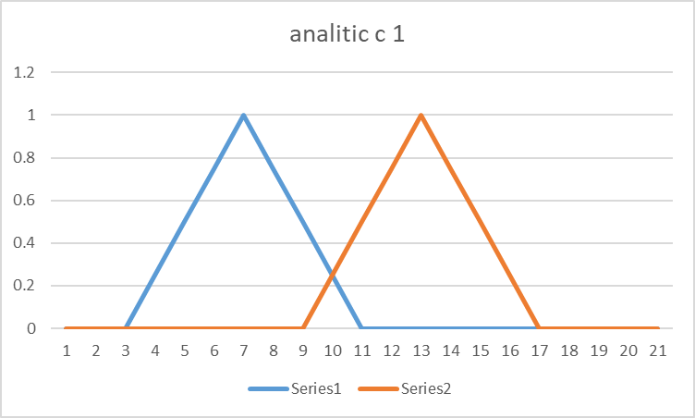
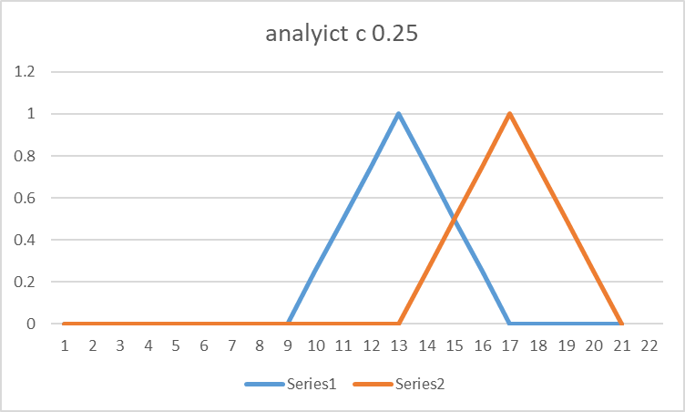
 | 0.95 | 0 | 0 | 0 | 0 | 0 | 0 | 0 | 0 | 0 | 0 | 0 | 0 | 0 | 0 | 0 | 0 | 0 | 0 | 0 | 0 | 0.25
 | 1 | 0 | 0 | 0 | 0 | 0 | 0 | 0 | 0 | 0 | 0 | 0 | 0 | 0 | 0 | 0 | 0 | 0 | 0 | 0 | 0 | 0
 | 1.05 | 0 | 0 | 0 | 0 | 0 | 0 | 0 | 0 | 0 | 0 | 0 | 0 | 0 | 0 | 0 | 0 | 0 | 0 | 0 | 0 | 0
 | 1.1 | 0 | 0 | 0 | 0 | 0 | 0 | 0 | 0 | 0 | 0 | 0 | 0 | 0 | 0 | 0 | 0 | 0 | 0 | 0 | 0 | 0
 | 1.15
 | 1.2
 | 1.25
 | 1.3
 | 1.35
 | 1.4
 | 1.45
 | 1.5
 | 1.55
 | 1.6
 | 1.65
 | 1.7
 | 1.75
 | 1.8
 | 1.85
 | 1.9
 | 1.95

 | x/t | 0 | 0.2 | 0.4 | 0.6 | 0.8 | 1 | 1.2 | 1.4 | 1.6 | 1.8 | 2 | 2.2 | 2.4 | 2.6 | 2.8 | 3 | 3.2 | 3.4 | 3.6 | 3.8 | 4
 | 0 | 0 | 0.25 | 0.5 | 0.75 | 1 | 0.75 | 0.5 | 0.25 | 0 | 0 | 0 | 0 | 0 | 0 | 0 | 0 | 0 | 0 | 0 | 0 | 0
 | 0.05 | 0 | 0.1875 | 0.4375 | 0.6875 | 0.9375 | 0.8125 | 0.5625 | 0.3125 | 0.0625 | 0 | 0 | 0 | 0 | 0 | 0 | 0 | 0 | 0 | 0 | 0 | 0
 | 0.1 | 0 | 0.140625 | 0.375 | 0.625 | 0.875 | 0.84375 | 0.625 | 0.375 | 0.125 | 0.015625 | 0 | 0 | 0 | 0 | 0 | 0 | 0 | 0 | 0 | 0 | 0
 | 0.15 | 0 | 0.10546875 | 0.31640625 | 0.5625 | 0.8125 | 0.8515625 | 0.6796875 | 0.4375 | 0.1875 | 0.04296875 | 0.00390625 | 0 | 0 | 0 | 0 | 0 | 0 | 0 | 0 | 0 | 0
 | 0.2 | 0 | 0.0791015625 | 0.263671875 | 0.5009765625 | 0.75 | 0.841796875 | 0.72265625 | 0.498046875 | 0.25 | 0.0791015625 | 0.013671875 | 0.0009765625 | 0 | 0 | 0 | 0 | 0 | 0 | 0 | 0 | 0
 | 0.25 | 0 | 0.059326171875 | 0.21752929688 | 0.44165039063 | 0.68774414062 | 0.81884765625 | 0.75244140625 | 0.55419921875 | 0.31201171875 | 0.12182617188 | 0.030029296875 | 0.004150390625 | 0.000244140625 | 0 | 0 | 0 | 0 | 0 | 0 | 0 | 0
 | 0.3 | 0 | 0.044494628906 | 0.17797851562 | 0.38562011719 | 0.62622070312 | 0.78607177734 | 0.76904296875 | 0.60375976563 | 0.37255859375 | 0.16937255859 | 0.052978515625 | 0.010620117188 | 0.001220703125 | 6.103515625E-05 | 0 | 0 | 0 | 0 | 0 | 0 | 0
 | 0.35 | 0 | 0.03337097168 | 0.14460754395 | 0.3337097168 | 0.56607055664 | 0.74610900879 | 0.7733001709 | 0.64508056641 | 0.43035888672 | 0.22016906738 | 0.082077026367 | 0.021209716797 | 0.0035705566406 | 0.00035095214844 | 1.5258789063E-05 | 0 | 0 | 0 | 0 | 0 | 0
 | 0.4 | 0 | 0.02502822876 | 0.11679840088 | 0.28643417358 | 0.50798034668 | 0.70109939575 | 0.76650238037 | 0.67713546753 | 0.48403930664 | 0.27271652222 | 0.11660003662 | 0.036426544189 | 0.0079803466797 | 0.0011558532715 | 9.9182128906E-05 | 3.8146972656E-06 | 0 | 0 | 0 | 0 | 0
 | 0.45 | 0 | 0.01877117157 | 0.093855857849 | 0.24402523041 | 0.45259380341 | 0.65281963348 | 0.75015163422 | 0.69947719574 | 0.53231334686 | 0.32554721832 | 0.15562915802 | 0.056469917297 | 0.015091896057 | 0.0028619766235 | 0.00036334991455 | 2.7656555176E-05 | 9.5367431641E-07 | 0 | 0 | 0 | 0
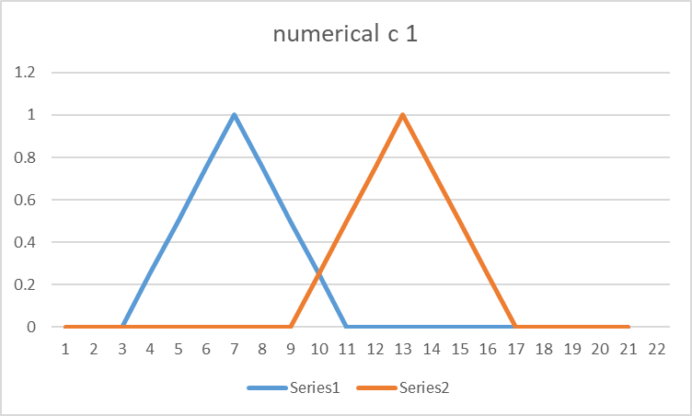
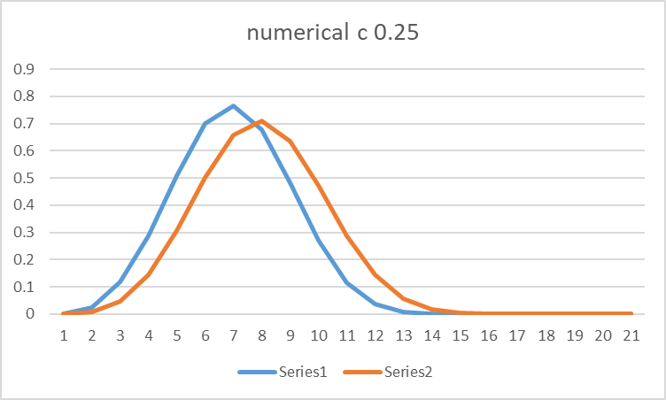
 | 0.5 | 0 | 0.014078378677 | 0.075084686279 | 0.20648288727 | 0.40045166016 | 0.60276317596 | 0.72581863403 | 0.71214580536 | 0.57410430908 | 0.37723875046 | 0.1981086731 | 0.081259727478 | 0.025436401367 | 0.0059194564819 | 0.0009880065918 | 0.00011157989502 | 7.6293945313E-06 | 2.384185791E-07 | 0 | 0 | 0
 | 0.55 | 0 | 0.010558784008 | 0.059833109379 | 0.17363333702 | 0.35195946693 | 0.55218529701 | 0.69505476952 | 0.71556401253 | 0.60861468315 | 0.42645514011 | 0.24289119244 | 0.11047196388 | 0.039392232895 | 0.010798692703 | 0.0022208690643 | 0.00033068656921 | 3.3617019653E-05 | 2.0861625671E-06 | 5.9604644775E-08 | 0 | 0
 | 0.6 | 0 | 0.007919088006 | 0.047514528036 | 0.14518328011 | 0.30737793446 | 0.50212883949 | 0.65933740139 | 0.71043670177 | 0.6353520155 | 0.47199502587 | 0.28878217936 | 0.14357677102 | 0.057162165642 | 0.017947077751 | 0.0043653249741 | 0.00080323219299 | 0.00010788440704 | 9.9688768387E-06 | 5.6624412537E-07 | 1.4901161194E-08 | 0
 | 0.65 | 0 | 0.0059393160045 | 0.037615668029 | 0.12076609209 | 0.26682927087 | 0.45344111323 | 0.62003526092 | 0.69766187668 | 0.65412318707 | 0.51283427328 | 0.33458539099 | 0.1798781231 | 0.078765816987 | 0.027750849724 | 0.0077607631683 | 0.0016937553883 | 0.00028172135353 | 3.444775939E-05 | 2.9169023037E-06 | 1.5273690224E-07 | 3.7252902985E-09
 | 0.7 | 0 | 0.0044544870034 | 0.029696580023 | 0.099978486076 | 0.23031347618 | 0.40678815264 | 0.578386724 | 0.67825522274 | 0.66500785947 | 0.54815650173 | 0.37914761156 | 0.21855494007 | 0.10404389352 | 0.04050459154 | 0.012758284807 | 0.0032105073333 | 0.00063472986221 | 9.6266157925E-05 | 1.0799616575E-05 | 8.437782526E-07 | 4.0978193283E-08
 | 0.75 | 0 | 0.0033408652525 | 0.023386056768 | 0.082408009563 | 0.19772972865 | 0.36266948353 | 0.53548708116 | 0.65328809805 | 0.66831970029 | 0.57736934116 | 0.4213998341 | 0.25870310795 | 0.13267165516 | 0.056389417034 | 0.01969486149 | 0.0055974517018 | 0.00127867423 | 0.000230882084 | 3.2166251913E-05 | 3.3327378333E-06 | 2.4167820811E-07
 | 0.8 | 0 | 0.0025056489394 | 0.018374758889 | 0.067652521364 | 0.16889929888 | 0.32143454481 | 0.49228268175 | 0.62383784383 | 0.66456179973 | 0.60010693094 | 0.46039221087 | 0.29937728948 | 0.16417951835 | 0.075459976564 | 0.028868500376 | 0.0091218041489 | 0.0023583685979 | 0.00049283012049 | 8.1845209934E-05 | 1.0541116353E-05 | 1.0144431144E-06
 | 0.85 | 0 | 0.0018792367046 | 0.014407481402 | 0.055333080745 | 0.1435876045 | 0.28330073332 | 0.44957064751 | 0.59094905331 | 0.65438081075 | 0.61622064814 | 0.49532089088 | 0.33963101983 | 0.19797896114 | 0.097639862011 | 0.040516369423 | 0.014058478206 | 0.0040492274857 | 0.00095921473985 | 0.00018459143757 | 2.8367139748E-05 | 3.3961114241E-06
 | 0.9 | 0 | 0.0014094275284 | 0.011275420227 | 0.045101680909 | 0.12152397356 | 0.24837245112 | 0.40800316897 | 0.55560445186 | 0.63852287139 | 0.62576068879 | 0.5255458302 | 0.37855348759 | 0.23339197581 | 0.12272463679 | 0.05479724257 | 0.02067295101 | 0.0065515401657 | 0.0017317179263 | 0.00037824726314 | 6.7423214205E-05 | 9.6388685051E-06
 | 0.95 | 0 | 0.0010570706463 | 0.0088089220526 | 0.036645115739 | 0.1024184004 | 0.21666033173 | 0.3680954895 | 0.51870413114 | 0.61779326651 | 0.62895123444 | 0.55059954485 | 0.41530157324 | 0.26968235376 | 0.15039147155 | 0.071779091126 | 0.0292040239 | 0.010081892877 | 0.0029366734861 | 0.00071661492893 | 0.00014512922644 | 2.408495493E-05
 | 1 | 0 | 0.00079280298473 | 0.006870959201 | 0.029686067317 | 0.085975079233 | 0.1880998489 | 0.33023670006 | 0.48105197073 | 0.59302098267 | 0.62616174246 | 0.57018746725 | 0.44912606615 | 0.30608715863 | 0.1802141921 | 0.091432186231 | 0.039847790707 | 0.014862425633 | 0.0047229783338 | 0.0012716295682 | 0.00028800065206 | 5.4346022807E-05
 | 1.05 | 0 | 0.00059460223855 | 0.005351420147 | 0.023982290288 | 0.071902826254 | 0.16256865648 | 0.29470248727 | 0.44334815306 | 0.56502872968 | 0.61787655251 | 0.58418103605 | 0.47939141642 | 0.34184688551 | 0.21168243373 | 0.1136276877 | 0.052743889588 | 0.021108766901 | 0.0072578401585 | 0.0021344667596 | 0.00053390788111 | 0.00011275968012
 | 1.1 | 0 | 0.00044595167891 | 0.0041622156699 | 0.019324572753 | 0.059922692263 | 0.13990219892 | 0.26166902957 | 0.40618673661 | 0.53460858553 | 0.6046645968 | 0.59260491516 | 0.50558882133 | 0.37623301824 | 0.24422354668 | 0.13814137421 | 0.067964839115 | 0.029017547573 | 0.010720571844 | 0.0034153101093 | 0.00093404760074 | 0.00021804673037

